Sheet1
 | Total Geral | Total de Branca | Branca |  |  |  | Total de Preta | Preta |  |  |  | Total de Parda | Parda |  |  |  | Total de Amarela | Amarela |  |  |  | Total de Indígena | Indígena |  |  | Total de Não declarada | Não declarada
Localidade da Escola |  |  | Federal | Estadual | Municipal | Privada |  | Federal | Estadual | Municipal | Privada |  | Federal | Estadual | Municipal | Privada |  | Federal | Estadual | Municipal | Privada |  | Estadual | Municipal | Privada |  | Federal | Estadual | Municipal | Privada
BA | 345,011 | 15,762 | 29 | 3,442 | 11,512 | 779 | 41,052 | 70 | 17,880 | 21,716 | 1,386 | 155,160 | 178 | 50,918 | 100,192 | 3,872 | 1,457 | 5 | 410 | 924 | 118 | 1,917 | 1,072 | 804 | 41 | 129,663 | 104 | 29,122 | 98,900 | 1,537

Cor/Raça |  | Dependência Administrativa

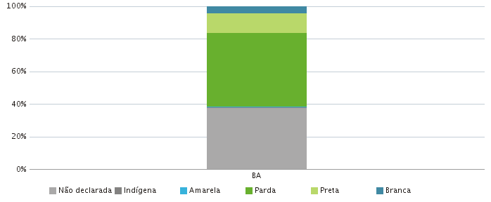 |  | 